Лист1
Расчёт карнизов и молдингов для квартиры г. Видное
№ | помещение | Расположение | Метры погонные | артикул | К-во шт.
1 | гостиная-кухня | Карниз по периметру жесткий | 25.9 | 1.50.100 | 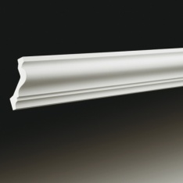 14 |  |  | http://www.evroplast.ru/product/karniz-1-50-100-19
2 | гостиная-кухня | Карниз по периметру гибкий |  | 1.50.100 флекс | 2
3 | гостиная-кухня | молдинг потолок снизу жесткий | 14.7 | 1.51.321 | 8
4 | гостиная-кухня | молдинг потолок снизу гибкий |  | 1.51.321 флекс | 3
5 | гостиная-кухня | молдинг потолок торец консоли жесткий | 14.7 | 1.51.301 | 8 |  |  | http://www.evroplast.ru/product/molding-1-51-301-173
6 | гостиная-кухня | молдинг потолок торец консоли гибкий | 14.7 | 1.51.301 флекс | 3
7 | гостиная-кухня | Балка от прихожей сбоку нижняя часть по обесороны |  | 1.51.321 | 4
8 | гостиная-кухня | Обрамление окон | 17 | 1.51.321. | 9
9 | гостиная-кухня | балкон | 13.55 | 1.50.130 | 8
10 | детская ближняя | Карниз по периметру | 14.56 | 1.50.259 | 9 | 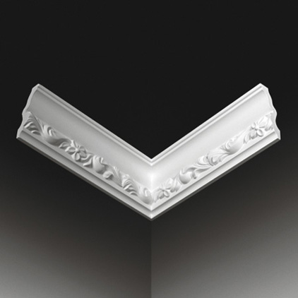
11 | детская ближняя | Молдиг потолок горизонтально (снизу) | 9.8 | 1.51.321 | 5
12 | детская ближняя | Молдинг потолок вертикально (торец) | 9.8 | 1.51.301 | 5
13 | детская ближняя | Обрамление окна и балк. двери |  | 1.51.321 | 6
14 | детская ближняя | Обрамление шкаф. | 9.4 | 1.51.321 | 6
15 | детская ближняя | Балкон детская ближняя | 9.4 | 1.50.130 | 5
16 | детская дальняя | Карниз по периметру опущенных полос | 9.08 | 1.5.194 | 9
17 | детская дальняя | Торец потолка 2 полосы | 5.48 | 1.51.301 | 3
18 | детская дальняя | Потолок снизу 2 полосы | 5.48 | 1.51.321 | 3
19 | детская дальняя | Обрамление окна и балк. двери |  | 1.51.321 | 6
20 | детская дальняя | Обрамление шкаф. |  | 1.51.321 | 6
21 | детская дальняя | Балкон детская ближняя |  | 1.50.130 | 5
22 | 5 этаж прихожая + коридор | По периметру жесткий | 21.2 | 1.50.100 | 11
23 | 5 этаж прихожая + коридор | По периметру гибкий |  | 1.50.100 флекс | 1
24 | 5 этаж прихожая + коридор | Обрамление проёма в потолке снизу | 8.76 | 1.51.321 | 5
25 | 5 этаж прихожая + коридор | Молдинг на поперечную балку вертикально внизу |  | 1.51.321 | 2
26 | 5 этаж прихожая + коридор | Молдинг рамка на стену толще |  | 1.51.323 | 5
27 | 5 этаж прихожая + коридор | Молдинг рамка на стену тоньше |  | 1.51.321. | 5
28 | Холл 6 этаж | Карниз по периметру жесткий | 10.63 | 1.50.121 | 6 | 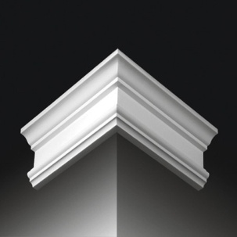 | 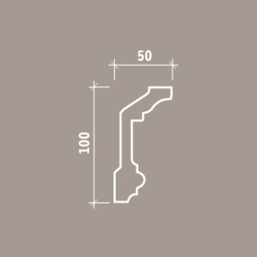 | http://www.evroplast.ru/product/karniz-1-50-121-40
29 | Холл 6 этаж | Карниз по периметру гибкий | 6.35 | 1.50.121 флекс | 4
30 | Холл 6 этаж | Стены рамки молдинг тонкий | 41.65 | 1.51.321 | 21
31 | Холл 6 этаж | Стены рамки молдинг толще | 21 | 1.51.323 | 12
32 | Холл 6 этаж | Имитация окна наличник верхний |  | 1.54.003 | 1 | 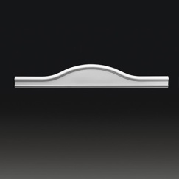 |  | http://www.evroplast.ru/product/nalichnik-1-54-003-891
33 | Холл 6 этаж | Имитация окна нмолдинг толстый по бокам и снизу |  | 1.51.307 | 3
34 | Холл 6 этаж | Имитация окна квадраты по углам |  | 1.54.001 | 4 |  |  | http://www.evroplast.ru/catalogue/interernyj-dekor/obramlenie-dverej
35 | Холл 6 этаж | Имитация створок окна молдинг внутри | 6.42 | 1.51.323 | 4
36 | Ванная 6 этаж | Карниз по периметру | 20.68 | 1.50.160 | 12
37 | Ванная 6 этаж | Молдинг обрамление окон | 8 | 1.51.301 | 5
38 | Спальня 6 этаж | Карниз для скр. подсветки по периметру | 19.02 | 1.50.105 | 11 | 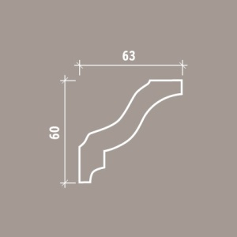 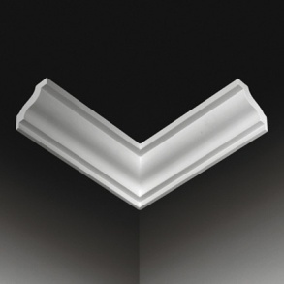
39 | Спальня 6 этаж | Жесткий молдинг на внутреннюю часть короба потолка снизу | 10.24 | 1.51.321 | 6
40 | Спальня 6 этаж | Гибкий молдинг на внутреннюю горизонтальную часть короба потолка |  | 1.51.321 флекс | 2
41 | Спальня 6 этаж | Молдинг на обрамление окна жесткий |  | 1.51.321. | 2
42 | Спальня 6 этаж | Молдинг на обрамление окна гибкий |  | 1.51.321. флекс | 2
43 | Гардеробная спальни 6 этаж | Карниз по периметру жесткий | 11,7 м.п. | 1.50.150 | 7
44 | Гардеробная кабинета 6 этаж | Карниз по периметру жесткий | 4.8 | 1.50.196 | 3
45 | Гардеробная кабинета 6 этаж | Карниз по периметру гибкий |  | 1.50.196 флекс | 2
46 | Гардеробная общая 6 этаж | Карниз по периметру жесткий | 6.8 | 1.50.150 | 4
47 | Гардеробная общая 6 этаж | Карниз по периметру гибкий |  | 1.50.150 флекс | 2
48 | Кабинет 6 этаж | Карниз по периметру жесткий | 15.7 | 1.50.121 | 9
49 | Кабинет 6 этаж | Карниз по периметру гибкий |  | 1.50.121 флекс | 1
50 | Кабинет 6 этаж | Молдинг на внутреннюю часть короба потолка снизу | 8.4 | 1.51.301 | 6
51 | Кабинет 6 этаж | Обрамление окон | 8 | 1.51.301 | 4

